Função SOMASE
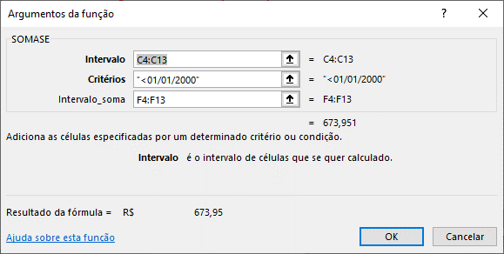
Planilha de Vendas de Automóveis com Comissão

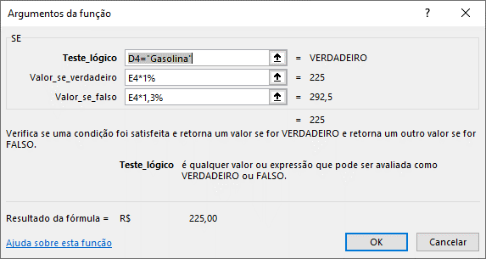
Marca | Modelo | Ano | Combustível | Preço de Venda | Comissão
VW - Volkswagen | Parati 1000 Mi | 2002-01-01 | Gasolina | R$ 22,500.00 | R$ 225.00
GM - Chevrolet | Celta Life 1.4 | 2006-12-31 | Gasolina | R$ 18,900.00 | R$ 189.00
GM - Chevrolet | Kadett GL 2.0 | 1996-07-01 | Álcool | R$ 11,530.00 | R$ 149.89
Fiat | Palio 1.5 | 2002-01-01 | Álcool | R$ 14,885.00 | R$ 193.51
VW - Volkswagen | Passat Variant 2.0 | 1994-05-15 | Gasolina | R$ 13,457.00 | R$ 134.57
Fiat | Uno CS/T/Sport 1.5 | 1995-12-31 | Álcool | R$ 9,940.00 | R$ 129.22
GM - Chevrolet | Astra Sed.Advant. | 2008-01-01 | Gasolina | R$ 40,848.00 | R$ 408.48
VW - Volkswagen | Voyage CL 1.8 | 1995-10-31 | Álcool | R$ 9,877.00 | R$ 128.40
GM - Chevrolet | Corsa Sed | 2006-01-01 | Gasolina | R$ 22,228.00 | R$ 222.28
Fiat | Fiorino Pick-Up | 1998-02-01 | Gasolina | R$ 13,187.00 | R$ 131.87

COMISSÃO | Se o combustível=Gasolina, comissão será igual a 1% sobre o Preço de Venda
 | Se o combustível=Álcool, comissão será igual a 1,3% sobre o Preço de Venda

SOMA DAS COMISSÕES - CRITÉRIOS

Soma das comissões de veículos com preço acima de R$20.000,00: |  |  |  |  | R$ 855.76
Soma dos valores de venda dos automóveis da marca GM - Chevrolet: |  |  |  |  | R$ 93,506.00
Soma das comissões de veículos da marca Fiat: |  |  |  |  | R$ 454.60
Soma dos preços de venda dos veículos que usam álcool como combustível: |  |  |  |  | R$ 46,232.00
Soma das comissões dos veículos com ano inferior a 2000: |  |  |  |  | R$ 673.95

